Dane podstawowe
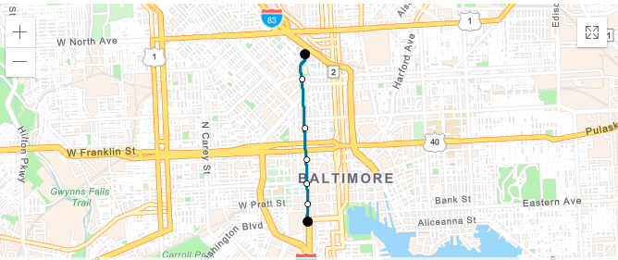
Camden Station / Camden Yards
Convention Center
Baltimore Arena (University Center)
Lexington Market
Mt. Vernon (Centre Street)
Cultural Center / State Center
Mt.Royal / Mica
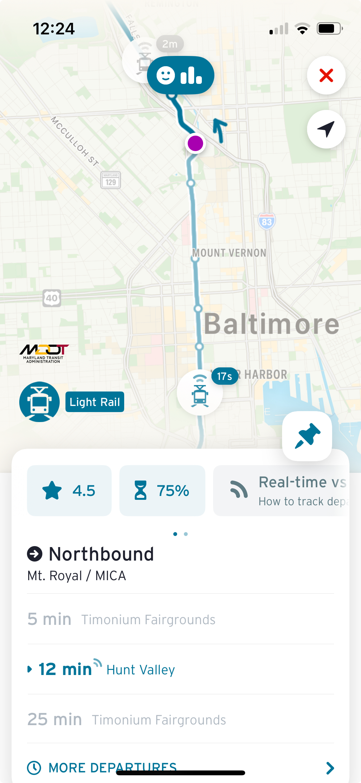

założony czas w rozkładzie jazdy 15 min.
wykorzystana aplikacja Transit

